読書録リベンジ①
■参考 | https://qiita.com/soh506/items/4035650d2ea19e82d8fd
■パス | C:\python\env1\mysite
■仮想環境へ入る方法 | コマンドプロンプトにて、㏅ C:\python\env1
 | →Scripts\activate

■サーバー起動 | (env1) C:\python\env1\mysite>python manage.py runserver

■準備 | 1 | 準備
 |  | 1-1. | アプリ作成コマンドの発行→読書録のため、今回のアプリ名は「RecordReading」とする
 |  |  | (env1) C:\python\env1\mysite>python manage.py startapp RecordReading

 |  | 1-2. | パス¥mysite\settings.pyのINSTALLED_APPSに”RecordReading”を追加する
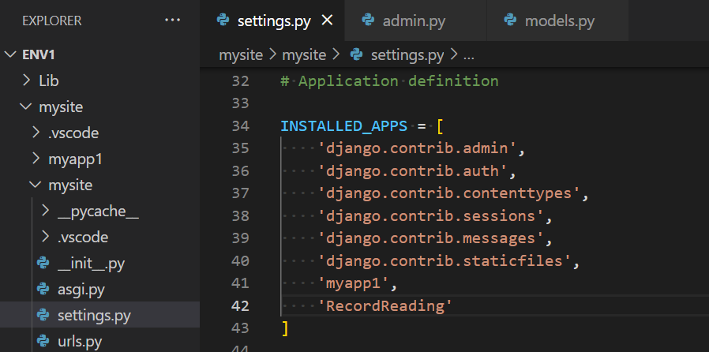

 |  | 1-2. | パス¥mysite\settings.pyのTEMPLATESに”[os.path.join(BASE_DIR, 'templates')]”を追加する
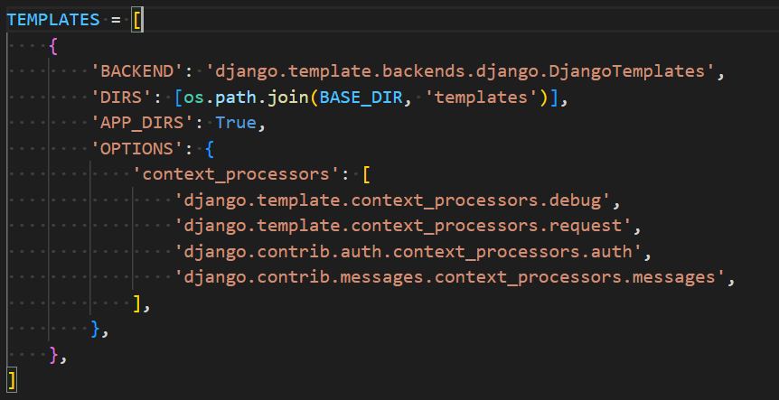

 |  | 1-3. | パス¥mysite\settings.pyに”STATICFILES_DIRS = [os.path.join(BASE_DIR, 'static'),]”を追加する

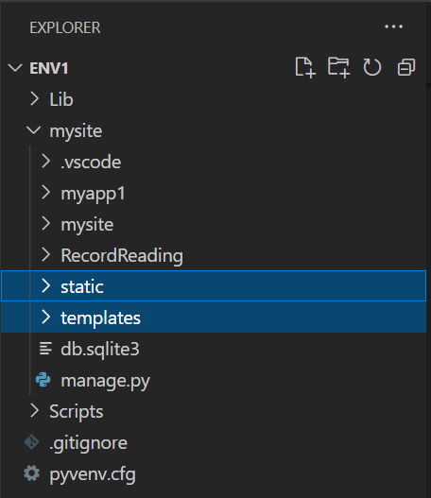
 |  | 1-4. | パス直下に「templates」と「static」ディレクトリを作成する

■DB（画面イメージ） | 2 | 設計
 |  | 2-1. | CRUDイメージ
 |  |  | 本一覧 |  |  |  | Read
 |  |  | タイトルクリックで詳細画面 |  |  |  | Read
 |  |  | 本のタイトル、作者を入力する |  |  |  | Create
 |  |  | 開始日、終了日、一言感想を入力する |  |  |  | Update
 |  |  | 本の情報を削除する |  |  |  | Delete

 |  | 2-2. | models.pyで作成するテーブルイメージ

 |  |  | Author |  | Book |  |  | Memory
 |  |  | 作者 |  | タイトル | 作者 |  | タイトル | 開始日 | 終了日 | 感想
 |  |  | 米沢 穂信 |  | 氷菓 | 米沢 穂信 |  | 氷菓 | 2022-06-12 | 2022-06-12 | 一言感想１
 |  |  | 有川 浩 |  | 愚者のエンドロール | 米沢 穂信 |  | 愚者のエンドロール | 2022-06-12 | 2022-06-12 | 一言感想２
 |  |  | 東川 篤哉 |  | 図書館戦争 | 有川 浩 |  | 図書館戦争 | 2022-06-12 | 2022-06-12 | 一言感想３
 |  |  | 東野 圭吾 |  | 図書館内乱 | 有川 浩 |  | 図書館内乱 | 2022-06-12 | 2022-06-12 | 一言感想４
 |  |  | 宮部 みゆき |  | 謎解きはディナーの後で | 東川 篤哉 |  | 謎解きはディナーの後で | 2022-06-12 | 2022-06-12 | 一言感想５
 |  |  |  |  | 百夜行 | 東野 圭吾 |  | 百夜行 | 2022-06-12 | 2022-06-12 | 一言感想６
 |  |  |  |  | ブレイブストーリー | 宮部 みゆき |  | ブレイブストーリー | 2022-06-12 | 2022-06-12 | 一言感想７

 |  | 2-4. | 表示イメージ |  |  | 読前Ver
 |  |  | タイトル | 作者
 |  |  | 氷菓 | 米沢 穂信 |  |  | 図書館戦争
 |  |  | 愚者のエンドロール | 米沢 穂信 |  |  | 有川 浩
 |  |  | 図書館戦争 | 有川 浩 | → |  | ～
 |  |  | 図書館内乱 | 有川 浩
 |  |  | 謎解きはディナーの後で | 東川 篤哉
 |  |  | 百夜行 | 東野 圭吾
 |  |  | ブレイブストーリー | 宮部 みゆき

 |  |  |  |  |  | 読中Ver

 |  |  |  |  |  |  | 図書館戦争
 |  |  |  |  |  |  | 有川 浩
 |  |  |  |  |  |  | 2022/6/12 ～

 |  |  |  |  |  | 読後Ver

 |  |  |  |  |  |  | 図書館戦争
 |  |  |  |  |  |  | 有川 浩
 |  |  |  |  |  |  | 2022/6/12 ～ 2022/6/12
 |  |  |  |  |  |  | 一言感想３

 | 3 | 実装
 |  | 3-1. | パス¥RecordReading¥models.pyにコーディングする
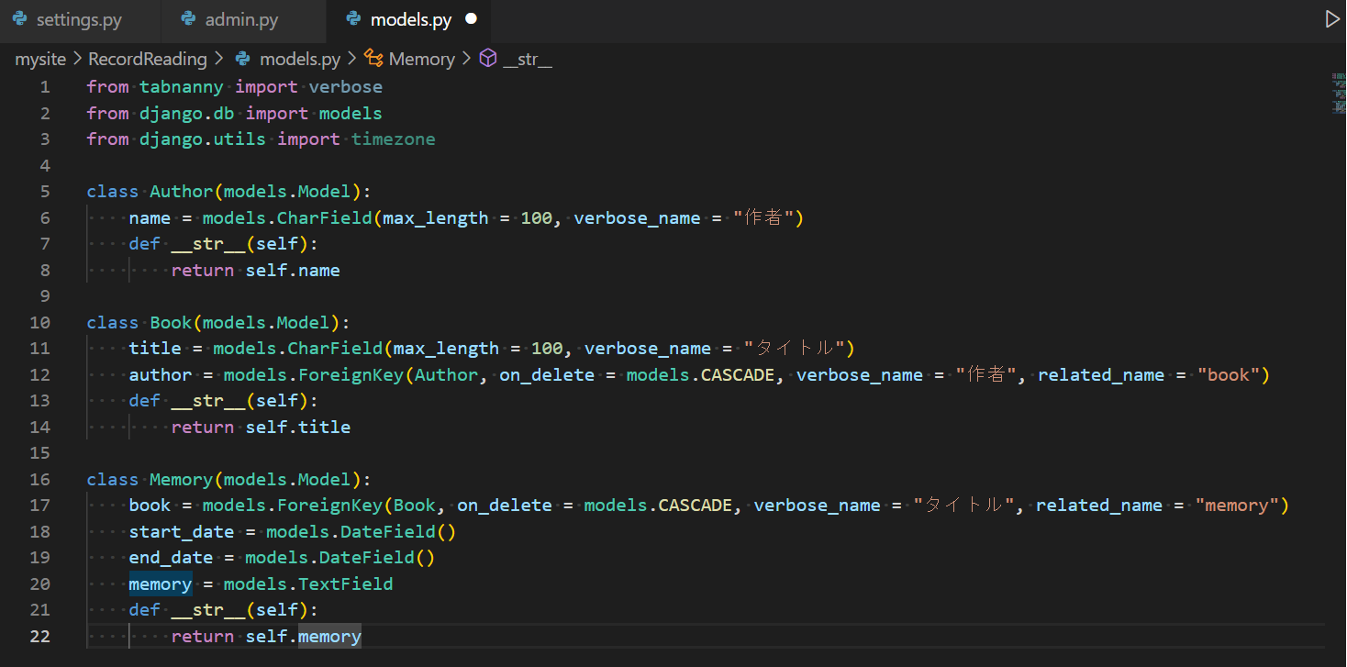

 |  | 3-2. | DBに反映させるためのSQLを作成する
 |  |  | python manage.py makemigrations
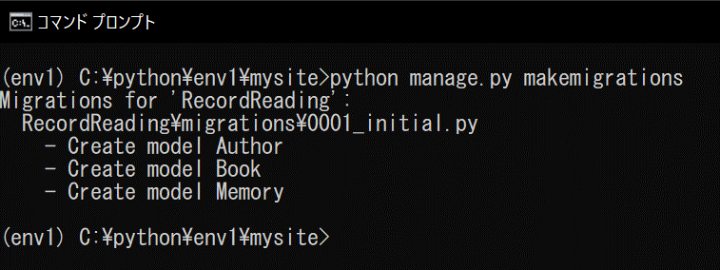

 |  | 3-3. | 3-2.で作成したSQLを発行する
 |  |  | python manage.py migrate
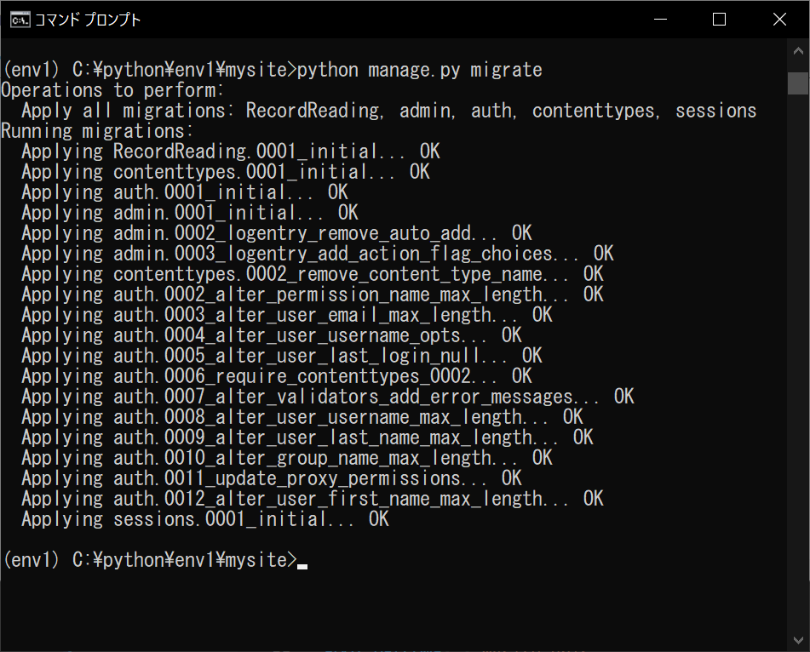

 | 4 | 中身を作成する
 |  | 4-1. | 管理サイトを利用するために パス¥RecordReading¥admin.pyにmodelを登録する
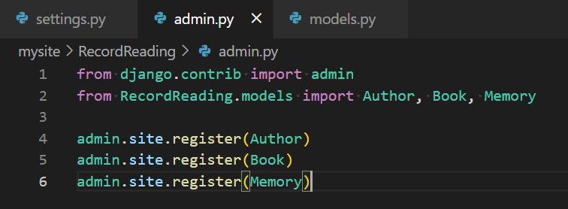

 |  | 4-2. | 管理サイトにログインするためのユーザーを作成する
 |  |  | python manage.py createsuperuser |  |  | ユーザー名：hriano パス：mv2813204

 |  | 4-3. | 4-2.で作成したユーザーで管理者ページにログインし、データを追加していく

◆補足 | A | 4-3.で「Memory」テーブルへのデータ追加でエラーが発生
 |  | A-1. | 「memory」項目に引数がなかったことが原因だったため、下記のように変更
 |  |  | related_nameと紛らわしいと感じたため、項目名も合わせて変更

 | B | A-1.の変更を反映させるため、python manage.py makemigrationsを実行したところ、下記エラーが発生
 |  |  | This is because the database needs something to populate existing rows.
 |  | B-1. | Memoryテーブルに項目を1つ追加する形の変更であるが、titleと紐づいてForeignKeyになり、
 |  |  | すでにあるデータがNotNull制約違反の扱いになったことが原因であったため、
 |  |  | 下記のように追加した項目にdefoult値を設定

読書録リベンジ②
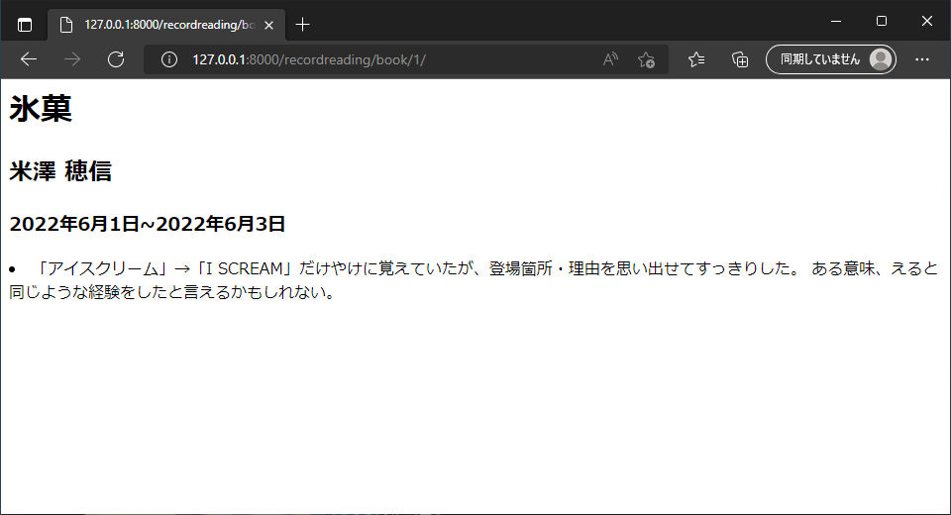
■参考 | Django 初心者が簡単なアプリをつくる2 - Qiita
■パス | C:\python\env1\mysite
■仮想環境へ入る方法 | コマンドプロンプトにて、㏅ C:\python\env1
 | →Scripts\activate
■サーバー起動 | (env1) C:\python\env1\mysite>python manage.py runserver

■パスの設定をする | 1 | urls.py をつくる
 |  | 1-1. | パス¥mysite\urls.pyに、今回作成アプリのパスを設定する

 |  | 1-2. | パス¥RecordReadingの直下にurls.pyを作成し、今回作成機能のパスを設定する
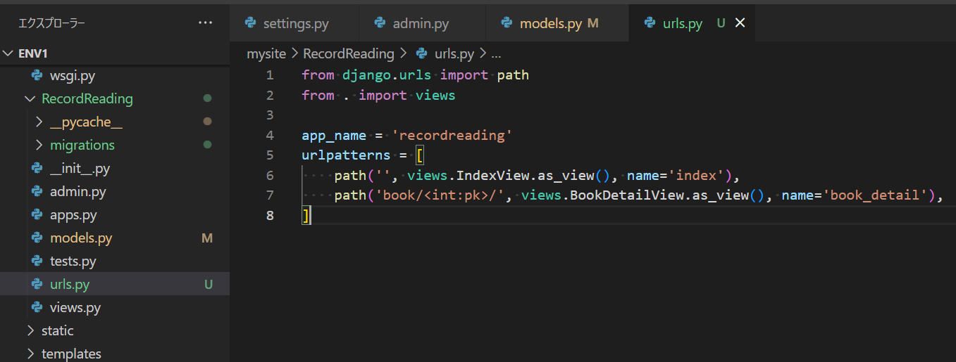

■処理の実装 | 2 | views.pyをつくる
 |  | 2-1. | 処理の内容を考える
 |  |  | ・一覧画面を表示する（①シートの2-4左側のイメージ）
 |  |  |  | →読み込むHTMLはrecordreading¥index.html
 |  |  |  | 集めたデータ（一覧に表示するデータ）はbook_listという名前にする
 |  |  |  | modelsのBookをすべて取得する

 |  |  | ・詳細画面に遷移する（①シートの2-4右側のイメージ）
 |  |  |  | →読み込むHTMLはrecordreading¥detail.html
 |  |  |  | modalsのBookから取得する

 |  | 2-2. | 実装する
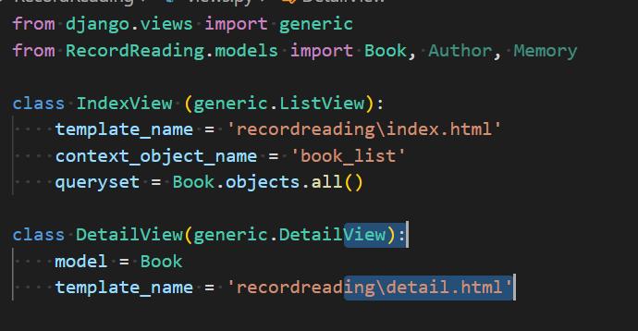

■参照画面の実装 | 3 | Templateをつくる
 |  | 3-1. | パス¥templatesの直下にrecodreadingフォルダを作成し、その中にindex.htmlとdetail.htmlを作成する
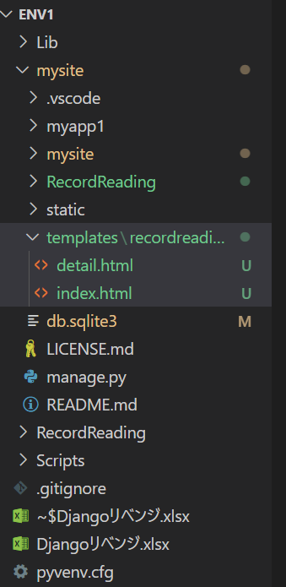

 |  | 3-2. | index.htmlの中身を記述する

 |  | 3-3. | detail.htmlの中身を記述する

◆動確・修正 | A | index.html
 |  | A-1. | 想定通り画面表示ができたことを確認
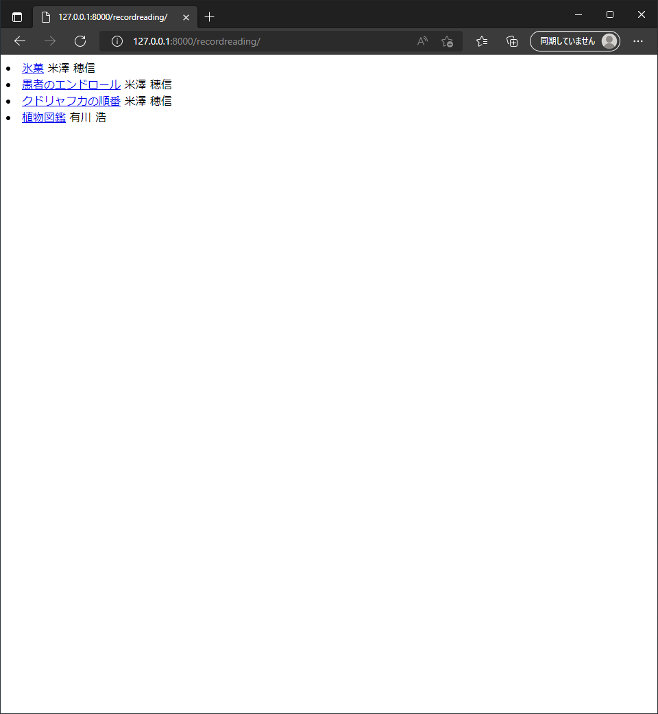

 | B | detail.htmlにて、日付が想定通りに出てこない事象が発生
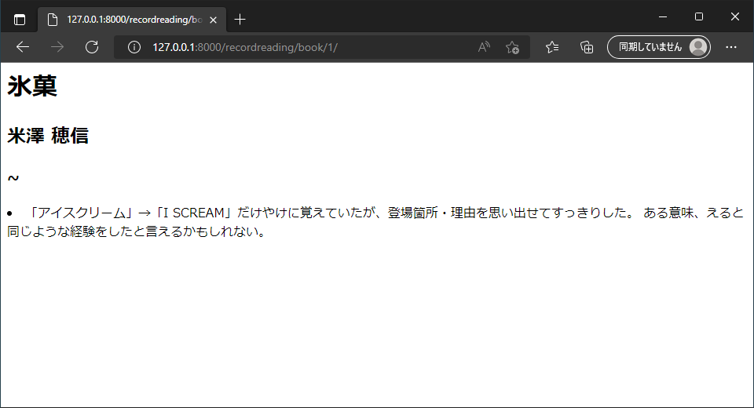

 |  | B-1. | detail.html内で、日付を該当項目のないBookテーブルから取得しようとしていたため、データが取得できていなかったことが原因であったため、
 |  |  | detail.htmlを下記のように修正

 |  | B-2. | 想定通り日付が出ることを確認

読書録リベンジ③
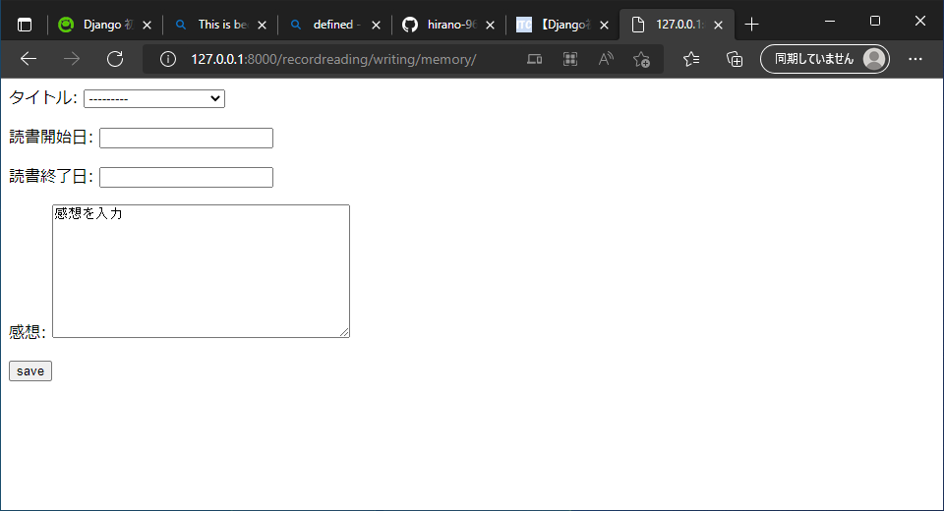
■参考 | Django 初心者が簡単なアプリをつくる3 - Qiita
■パス | C:\python\env1\mysite
■仮想環境へ入る方法 | コマンドプロンプトにて、㏅ C:\python\env1
 | →Scripts\activate
■サーバー起動 | (env1) C:\python\env1\mysite>python manage.py runserver
■各種URL | メイン画面：http://127.0.0.1:8000/recordreading/
 | 作者登録画面：http://127.0.0.1:8000/recordreading/register/author/
 | タイトル追加画面：http://127.0.0.1:8000/recordreading/register/book/
 | 詳細追加画面：http://127.0.0.1:8000/recordreading/writing/memory/

■登録画面の実装 | 1 | forms.pyをつくる
 |  | 1-1. | パス¥RecordReadingの直下にform.pyを作成する
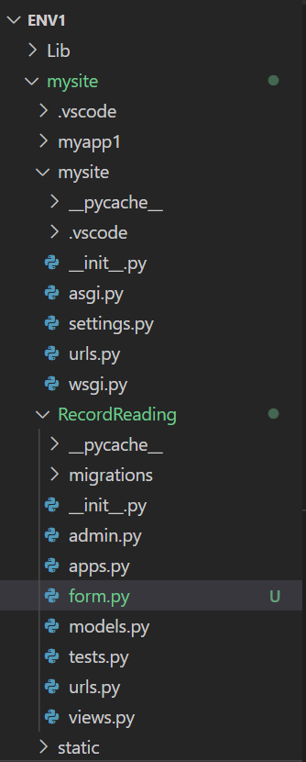

 |  | 1-2. | form.pyの中身を記述する
 |  |  | ※HTMLで入力したモノを、Modelに入れるための処理、というような位置づけ
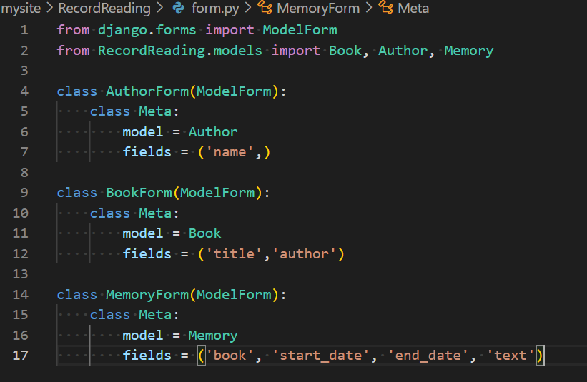

 |  | 1-3. | form用のURLを パス¥RedordReading¥urls.pyで設定する

 |  | 1-4. | form用の処理をviews.pyに記述する
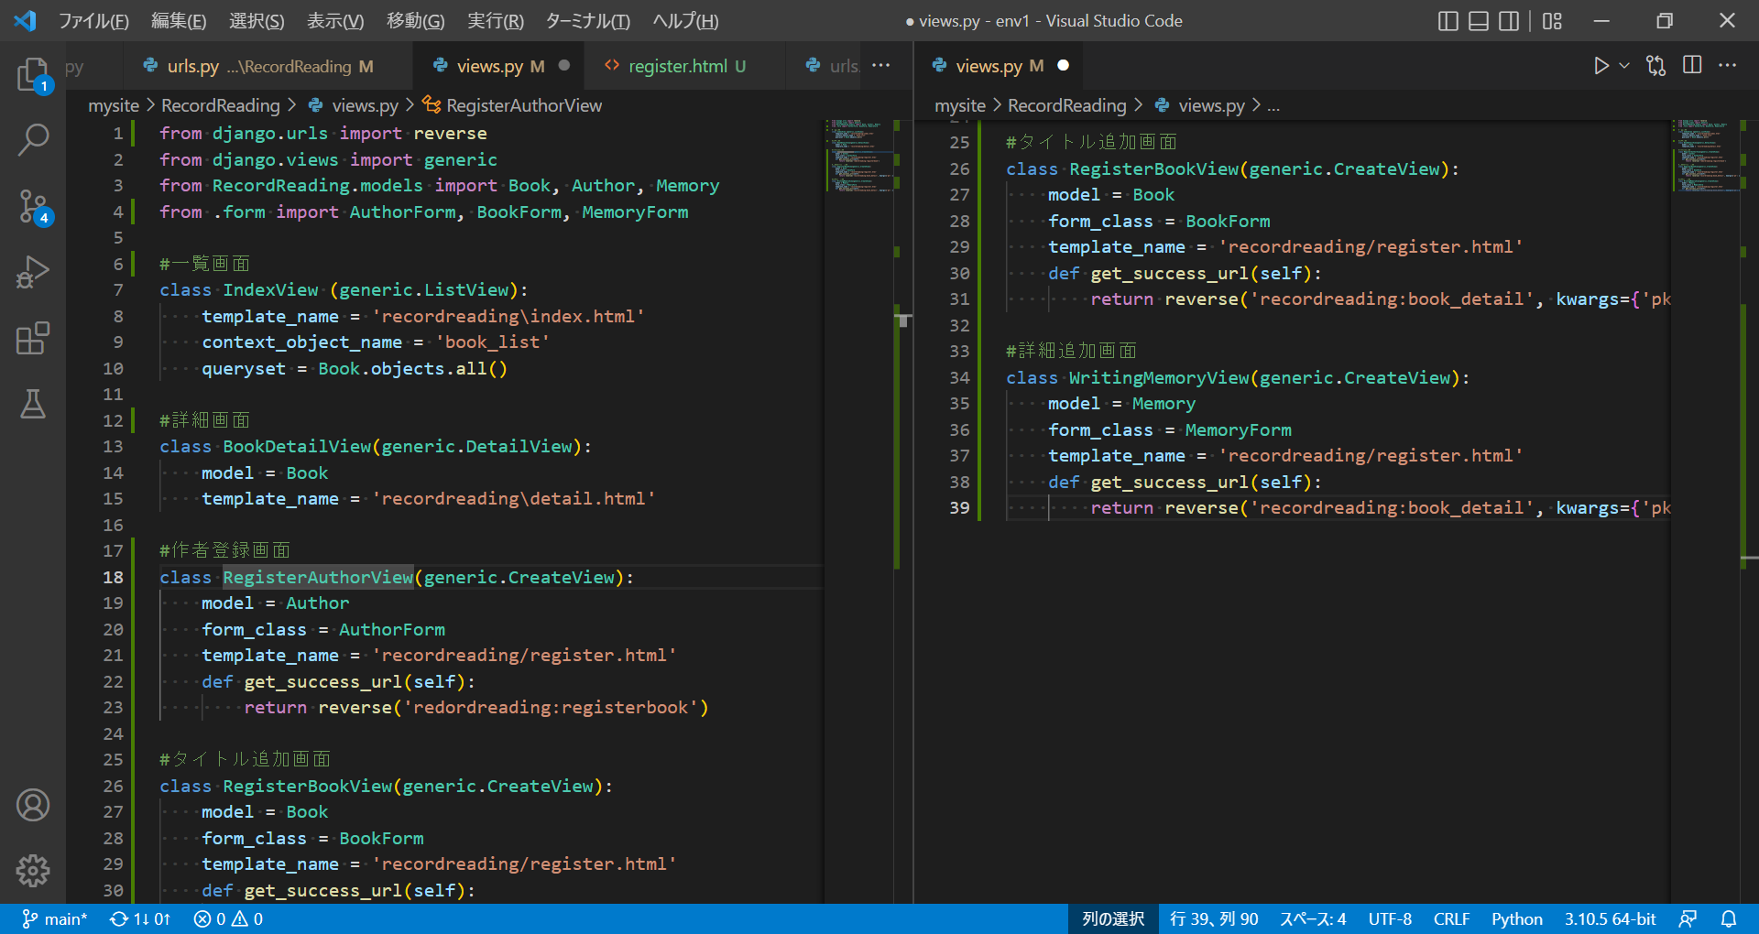

 |  | 1-5. | パス¥templates¥recordreading直下にregister.htmlを作成し、各種登録画面のテンプレートとなるHTMLを記述する
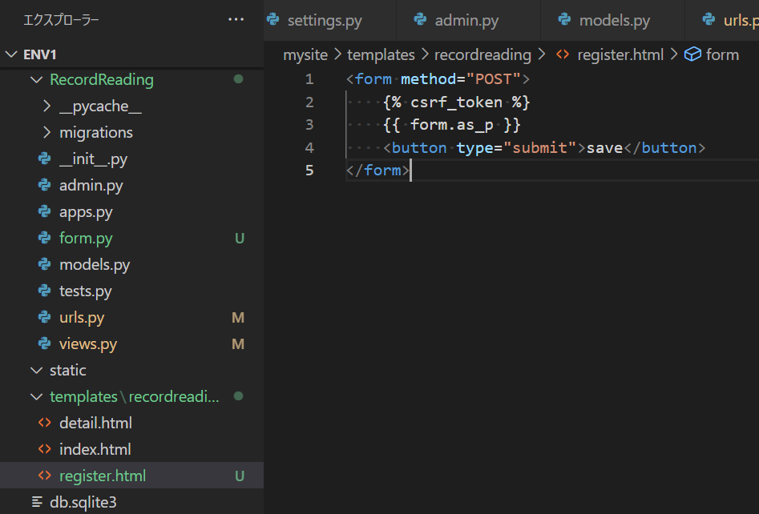

◆動確・修正 | A | register.html
 |  | A-1. | 作者登録画面
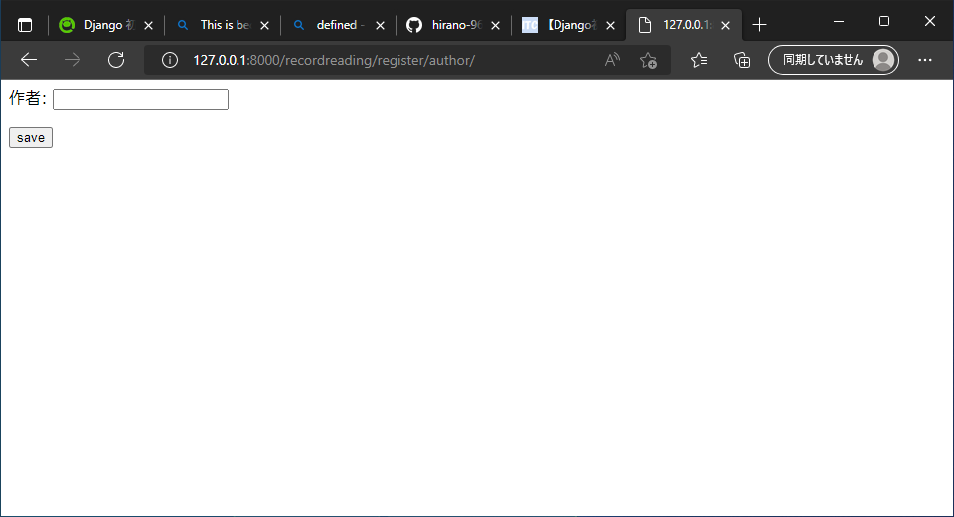

 |  | A-2. | タイトル追加画面
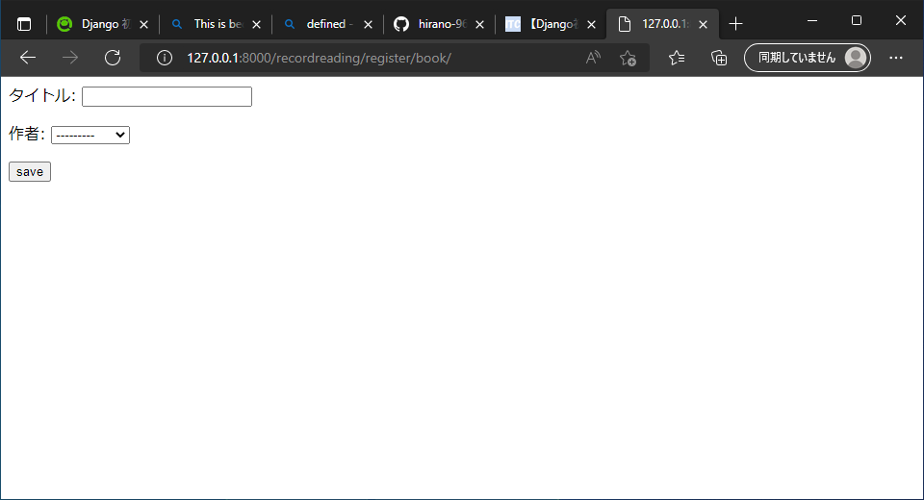

 |  | A-3. | 詳細追加画面

読書録リベンジ④


■参考 | Django 初心者が簡単なアプリをつくる5 - Qiita
■パス | C:\python\env1\mysite
■仮想環境へ入る方法 | コマンドプロンプトにて、㏅ C:\python\env1
 | →Scripts\activate
■サーバー起動 | (env1) C:\python\env1\mysite>python manage.py runserver
■各種URL | メイン画面：http://127.0.0.1:8000/recordreading/
 | 作者登録画面：http://127.0.0.1:8000/recordreading/register/author/
 | タイトル追加画面：http://127.0.0.1:8000/recordreading/register/book/
 | 詳細追加画面：http://127.0.0.1:8000/recordreading/writing/memory/

■Update機能の実装 | 1 | urls.pyの追記
 |  | 1-1. | パス¥RedordReading¥urls.py にUpdateページのURLを設定する

 |  | 1-2. | パス¥RedordReading¥views.py にUpdate処理を記載する

■Delete機能の実装 | 2 | urls.pyの追記
 |  | 2-1. | パス¥RedordReading¥urls.py に感想とタイトルのDeleteページのURLを設定する

 |  | 2-2. | パス¥RedordReading¥views.py にDelete処理を記載する

■画面部分の実装 | 3 | htmlの追記
 |  | 3-1. | パス¥templates¥recordingreadingの直下にdelete.htmlを作成する
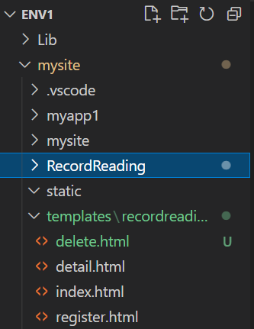

 |  | 3-2. | パス¥templates¥recordingreading¥delete.htmlに削除確認画面の記載をする
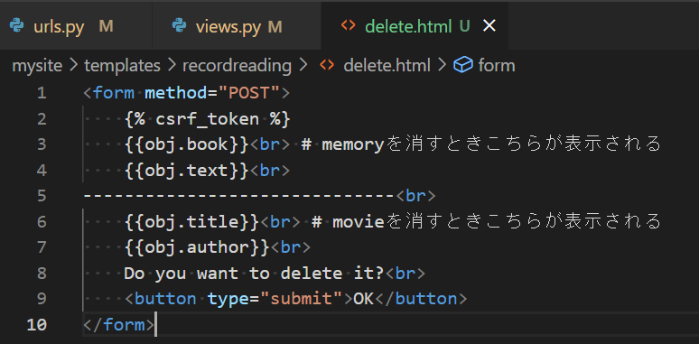

 |  | 3-3. | パス¥templates¥recordingreading¥detail.htmlに編集ボタンと削除ボタンの記載をする
 |  |  | ※ここでVSCodeのDjango用拡張機能をインストールしたため、表示される文字色に差異がある
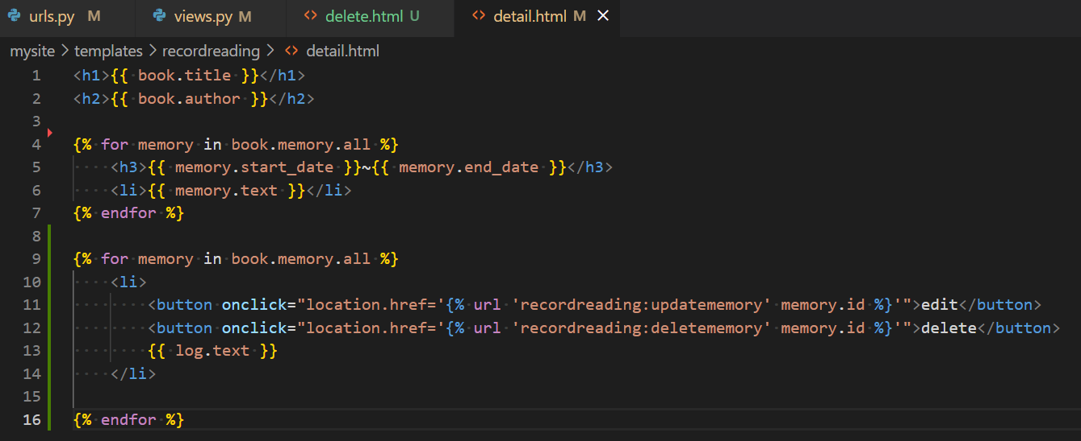

◆動確・修正 | A | 一覧画面からの遷移でエラーが発生
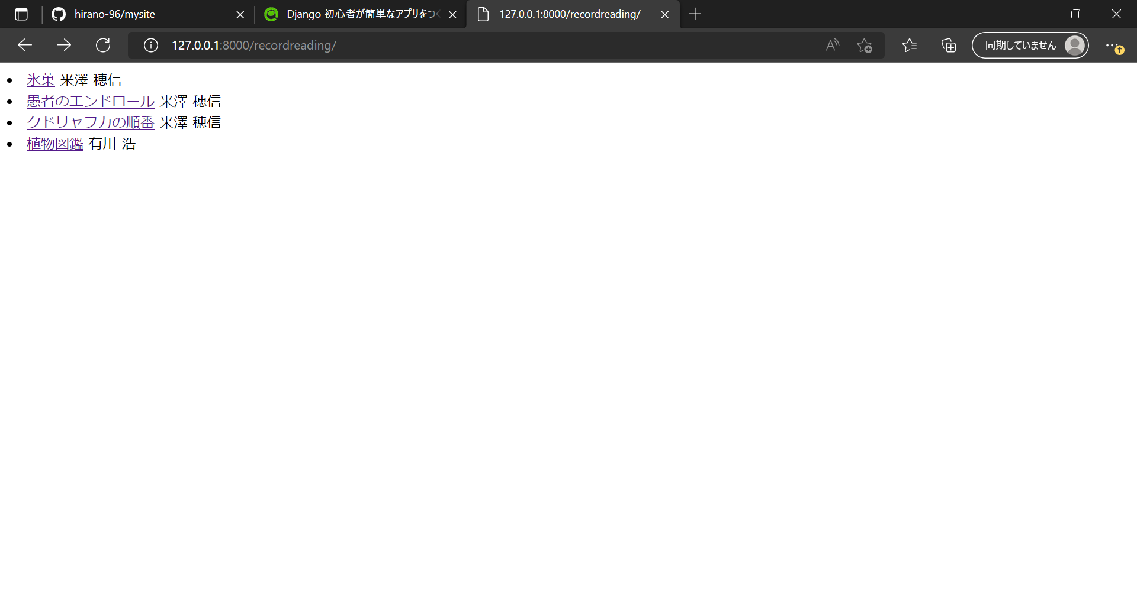

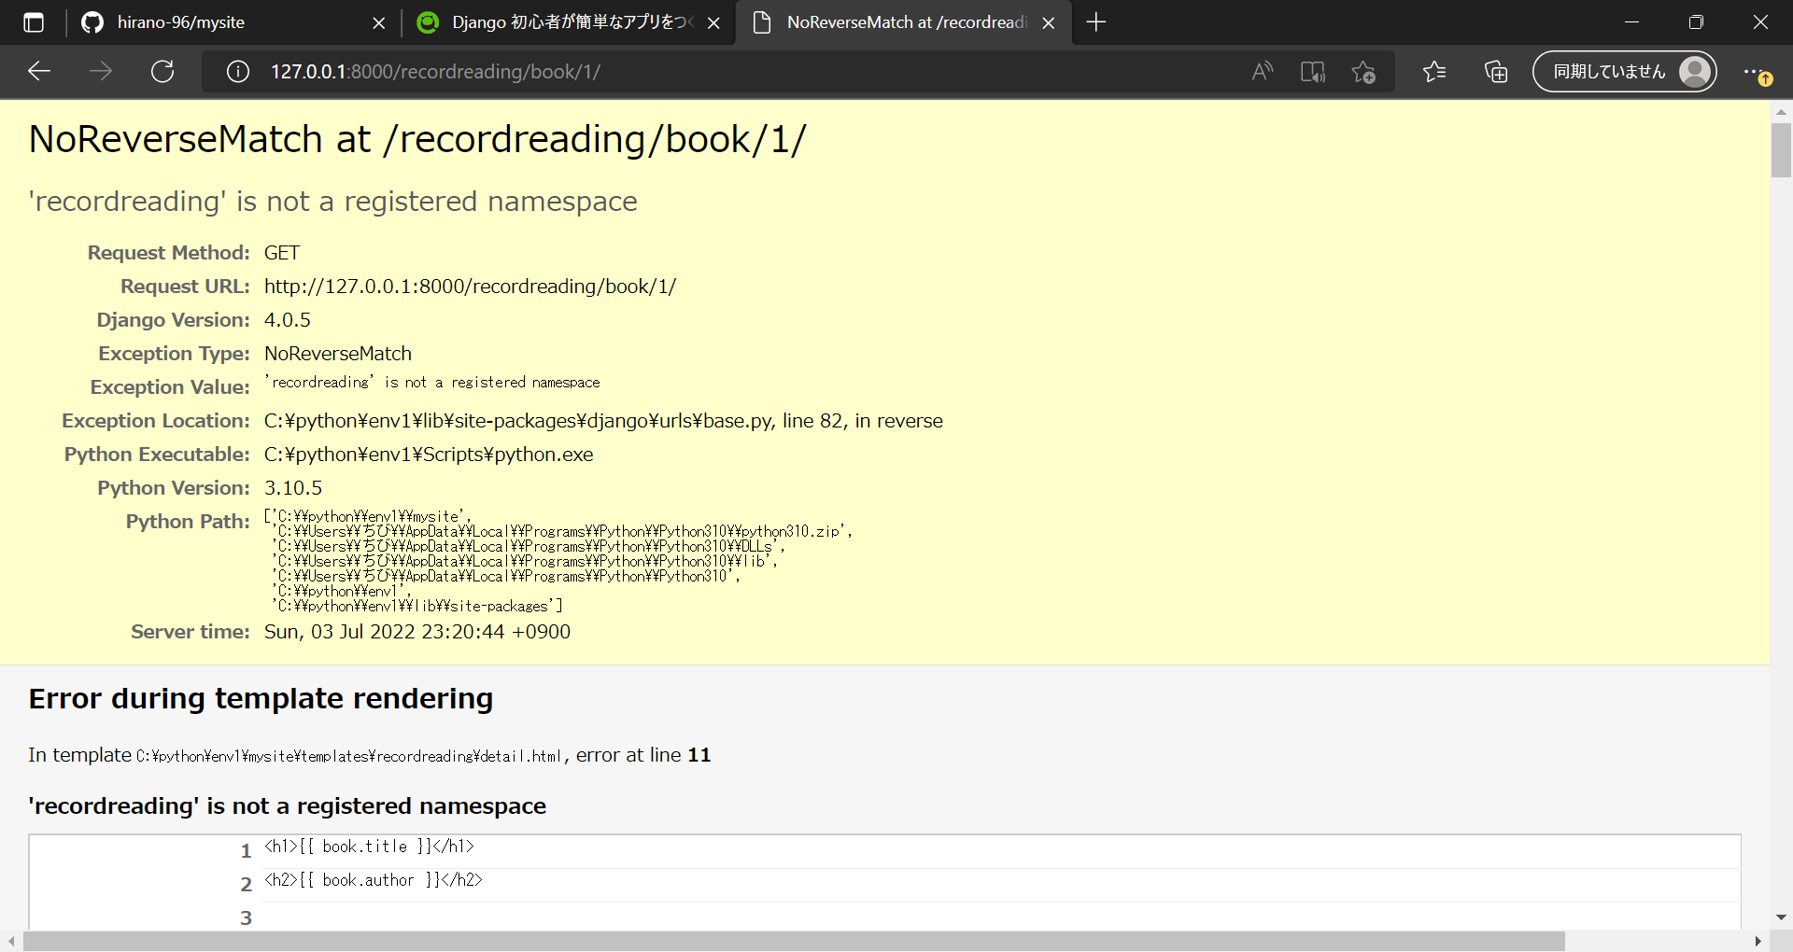

 |  | A-1. | detail.htmlにて、「RecordReading」を「recordreading」と記載していたことが原因であったため、
 |  |  | detail.htmlを下記のように修正

 |  | A-2. | 画面遷移ができ、編集・削除ボタンが表示されることを確認
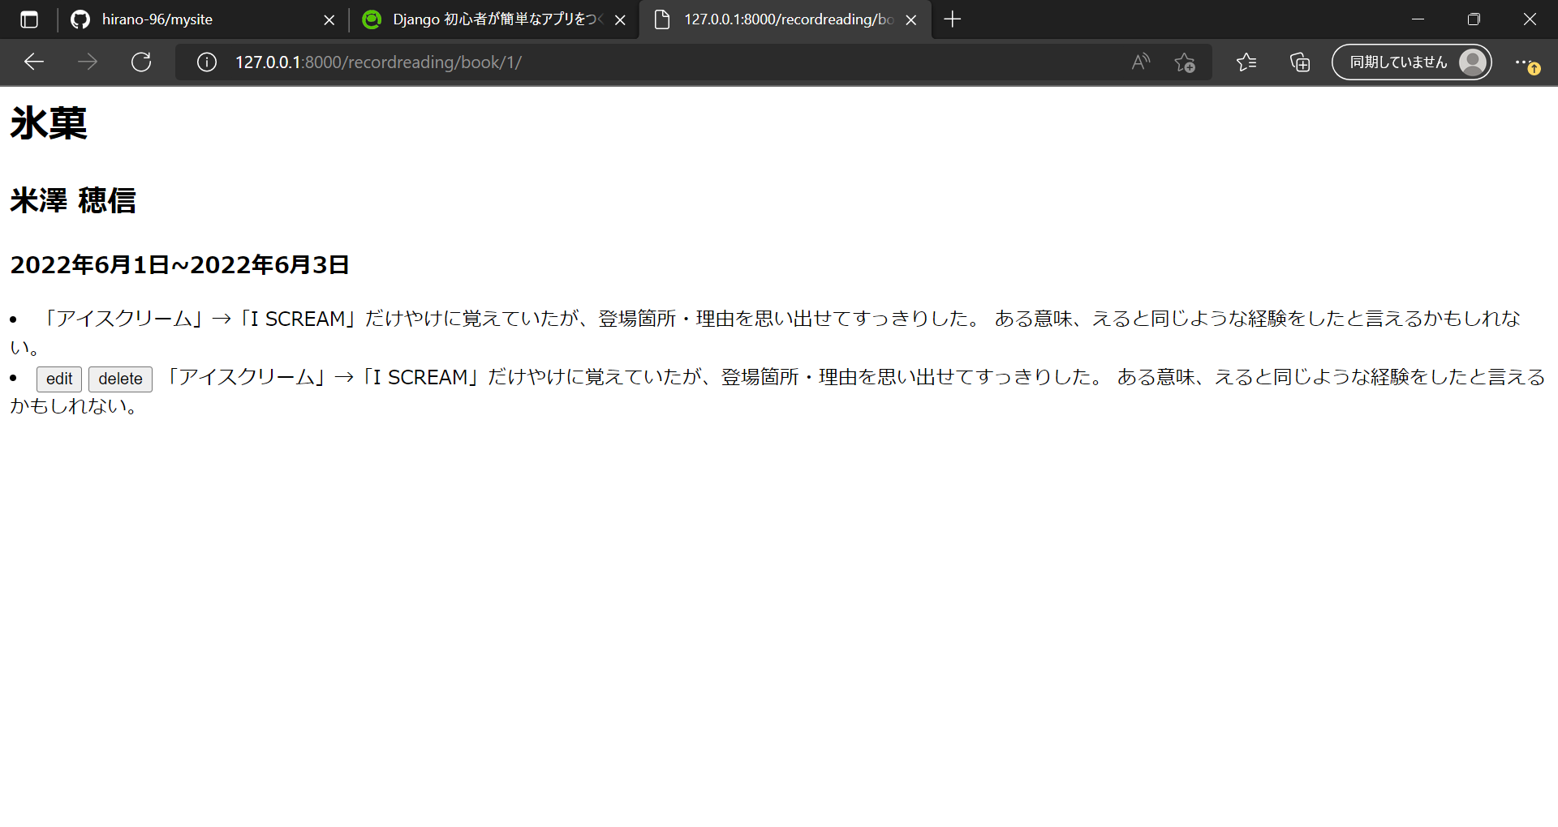

 | B | 編集・削除ボタンの位置が想定外の場所にある事象、同じデータが2度表示される事象が発生

 |  | B-1. | detail.htmlにて、「ｍemory」件数に応じたFor文処理を重複して記載していたことが原因であったため、
 |  |  | detail.htmlを下記のように修正

 |  | B-2. | 感想の件数、ボタンの位置がともに想定通り表示されることを確認


 | C | 詳細画面で編集ボタン押下後、感想の編集をして登録ボタン押下で、詳細画面に戻らない事象が発生

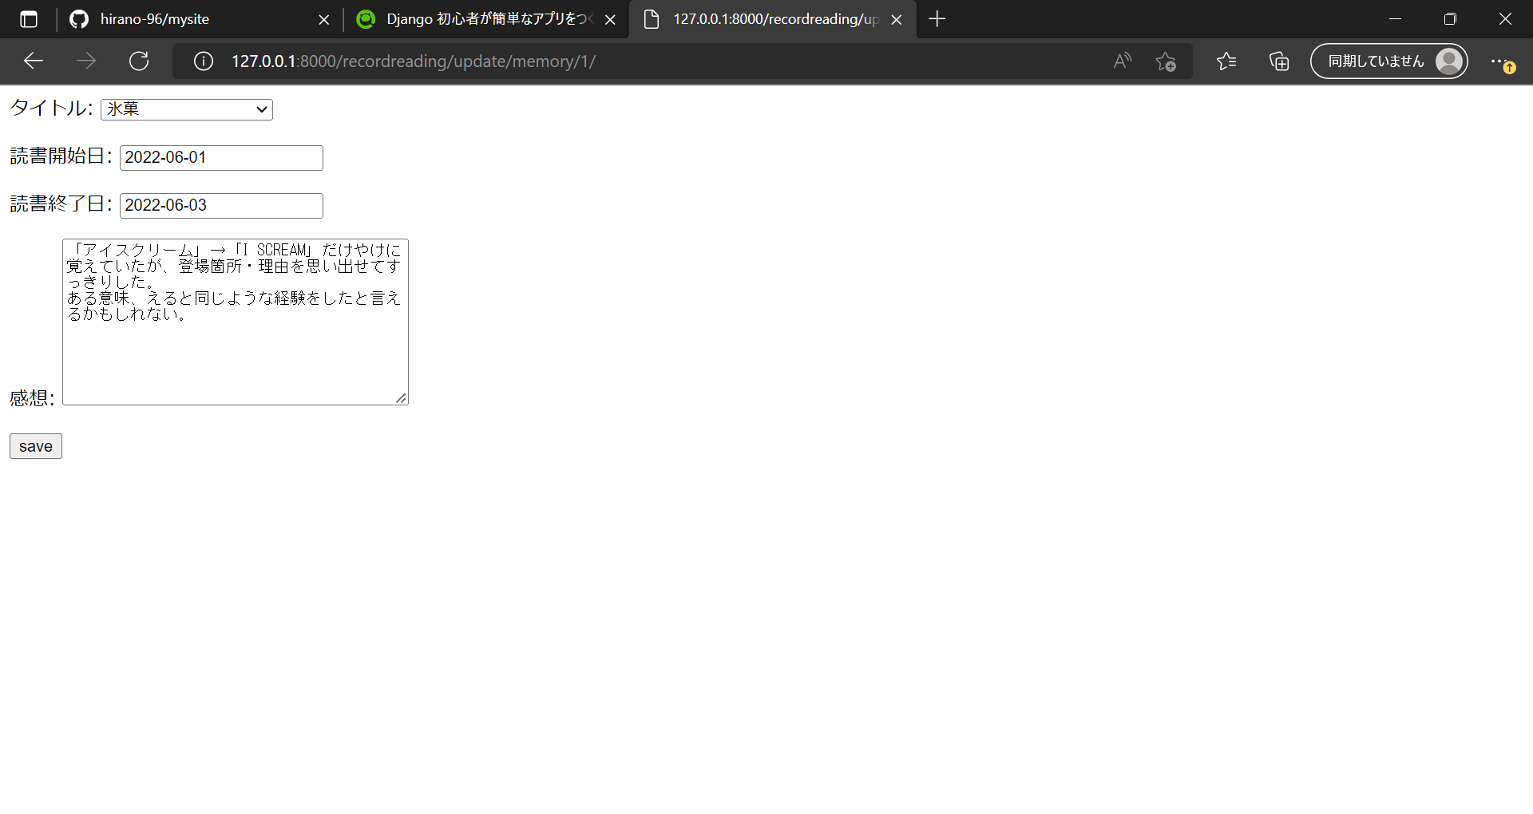

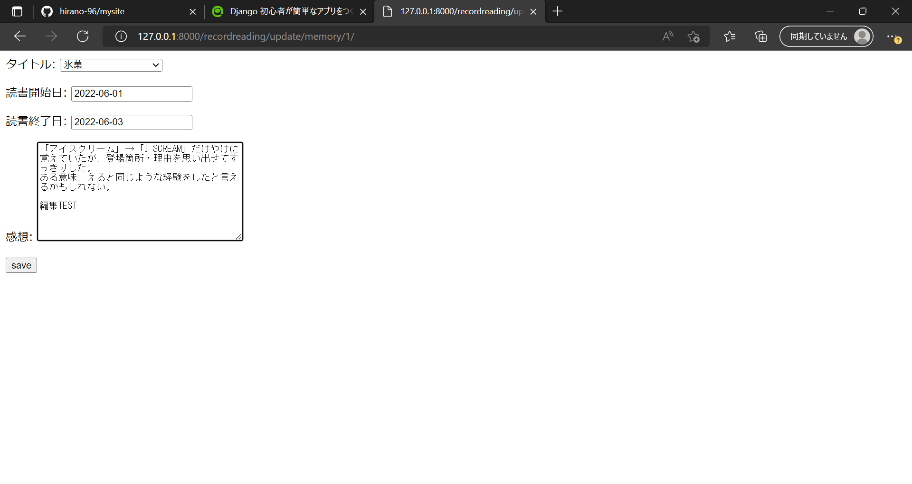

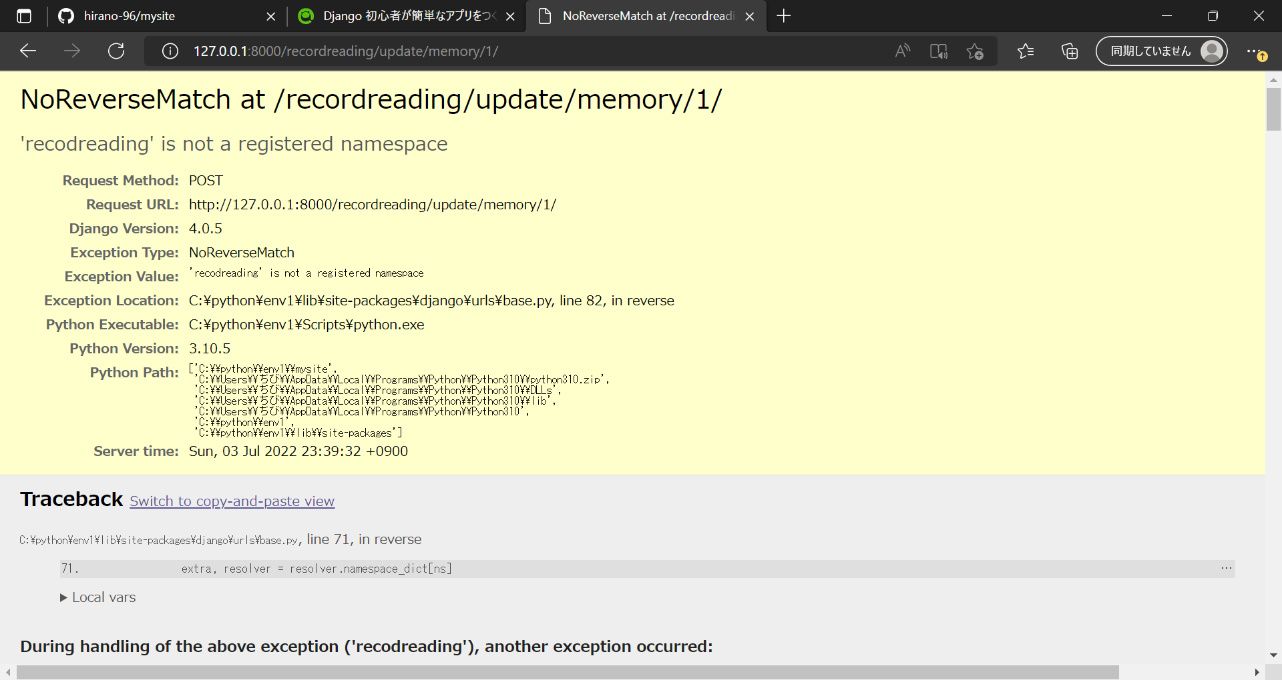

 |  | C-1. | views.pyにて、戻り先の指定を間違っていたことが原因であったため、
 |  |  | views.pyを下記のように修正
 |  |  | ※詳細更新部分以外にみ誤りを見つけたので、ここで一緒に修正
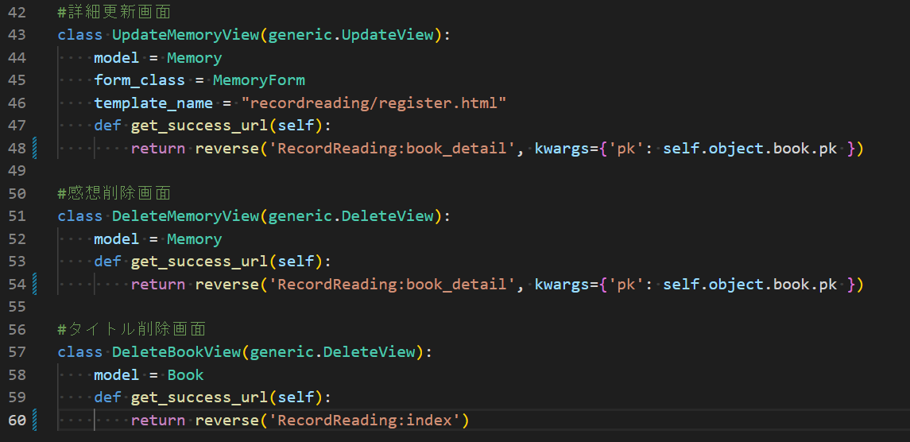

 |  | C-2. | 想定通り遷移し、編集内容が反映されていることを確認
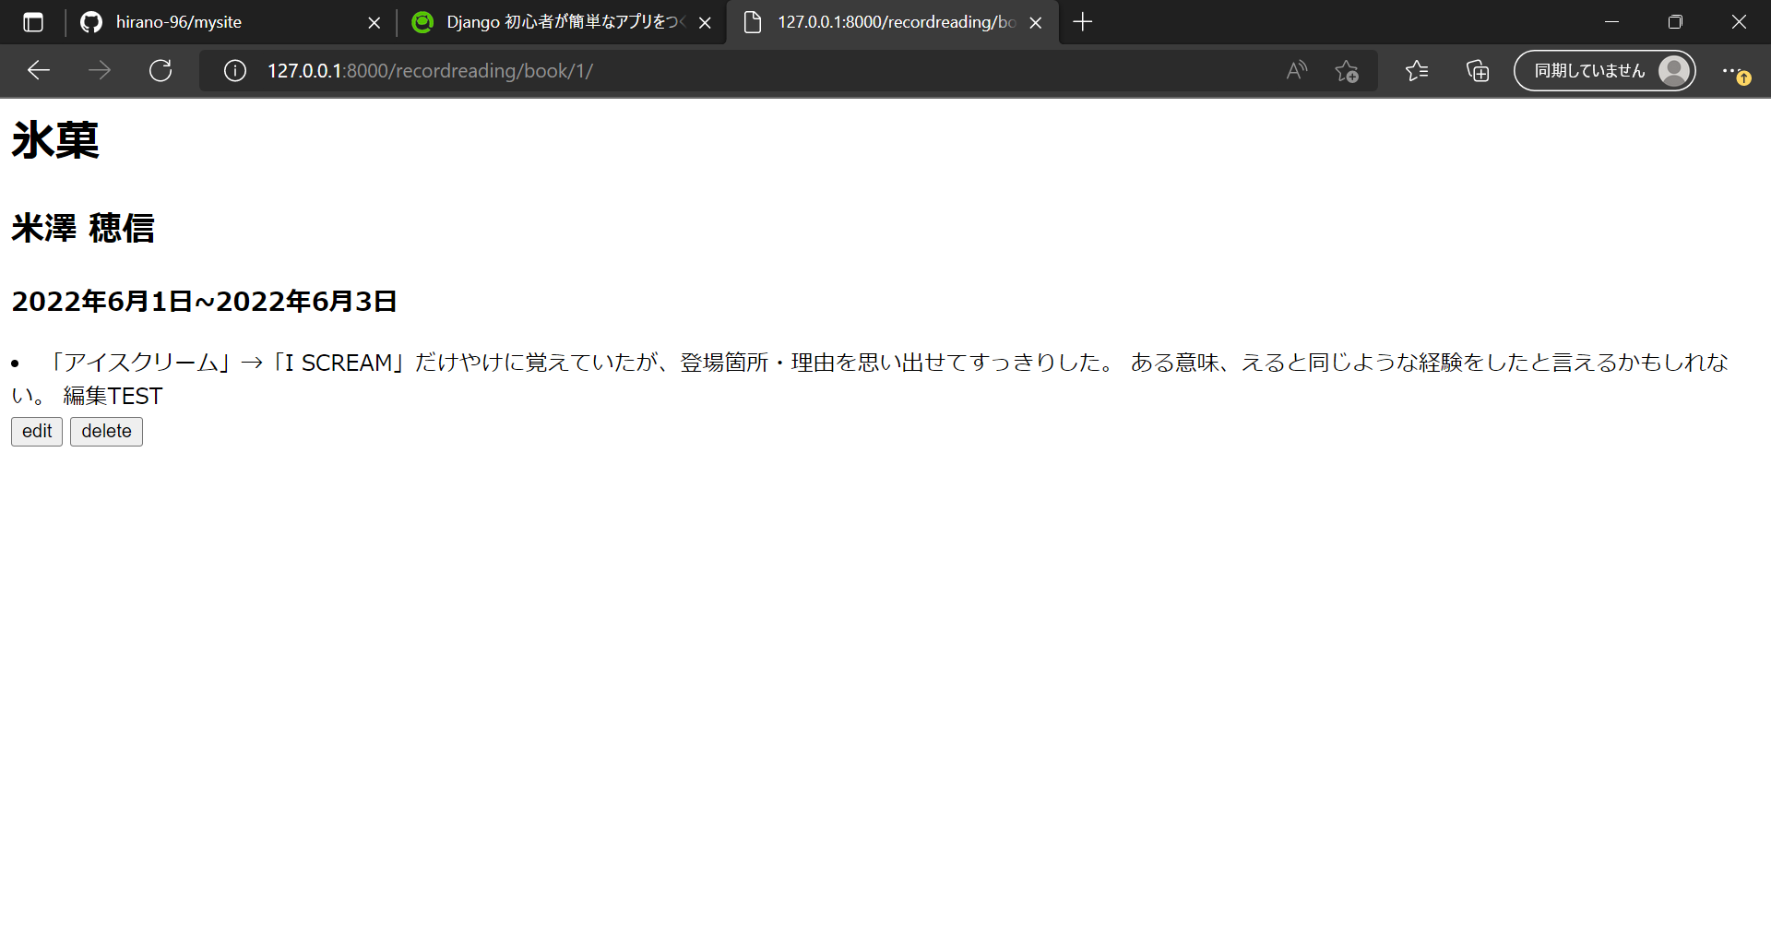

 | D | 削除ボタン押下でエラーが発生
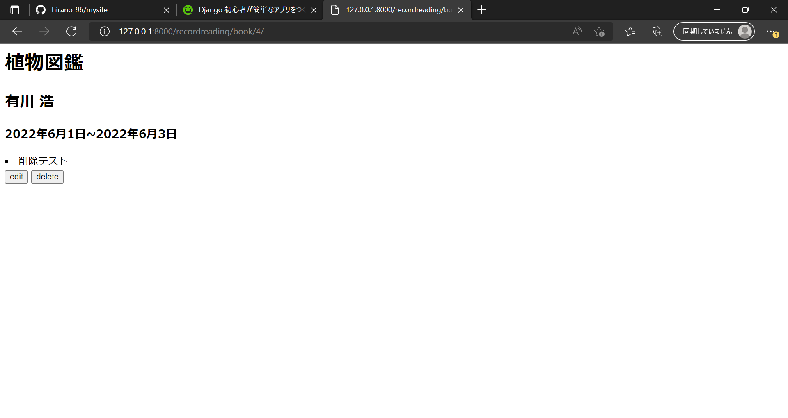

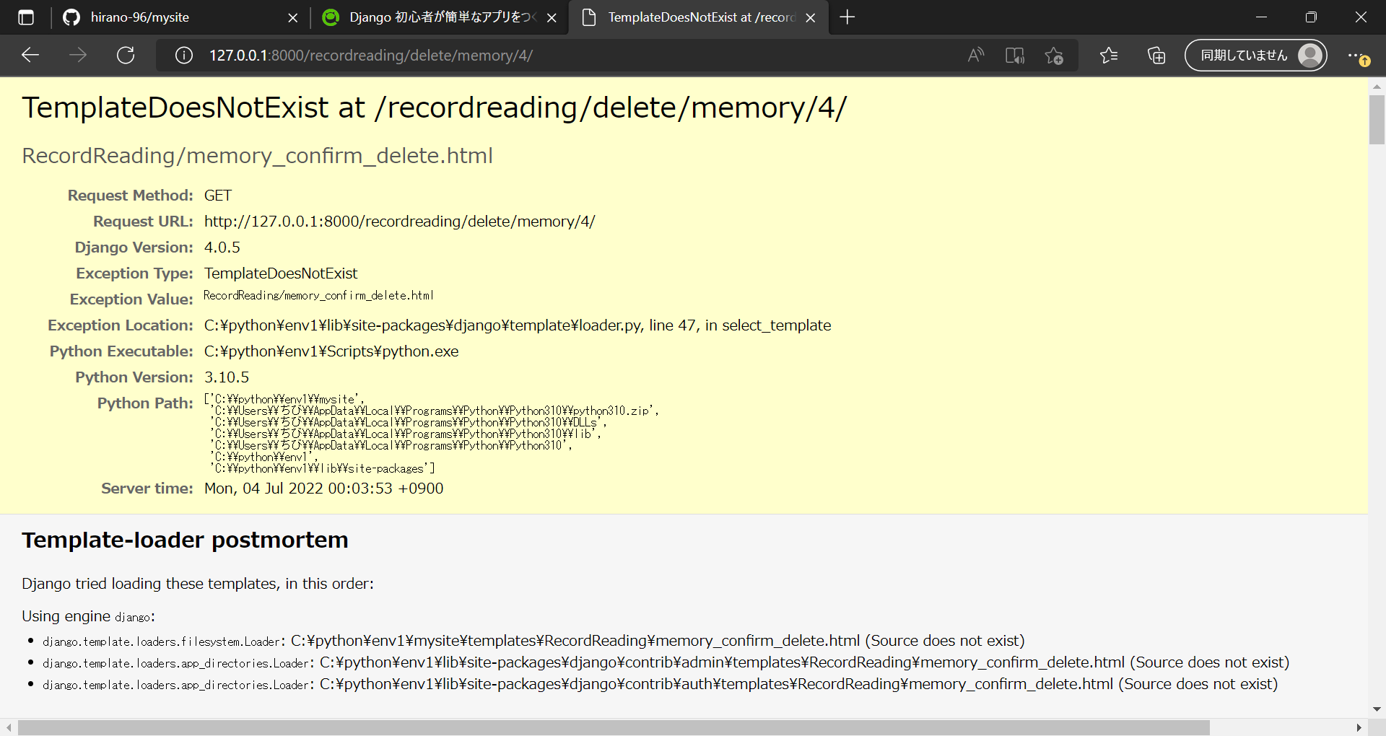

 |  | D-1. | 今回作成しているviews.pyの作りだと、deleteの際に読み込むtemplatesは「〇〇_confirm_delete.html」になるが、
 |  |  | 「delete.html」を作成していなかったため、「delete.html」を「memory_confirm_delete.html」に修正
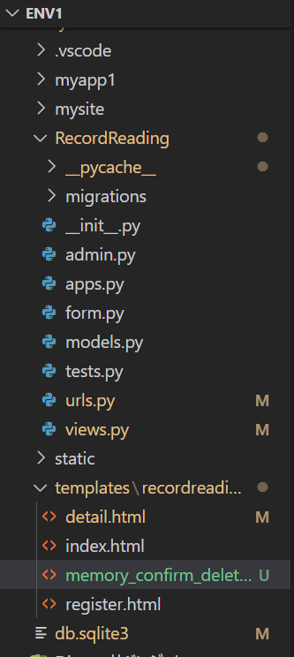

 |  | D-2. | 想定通り遷移することを確認
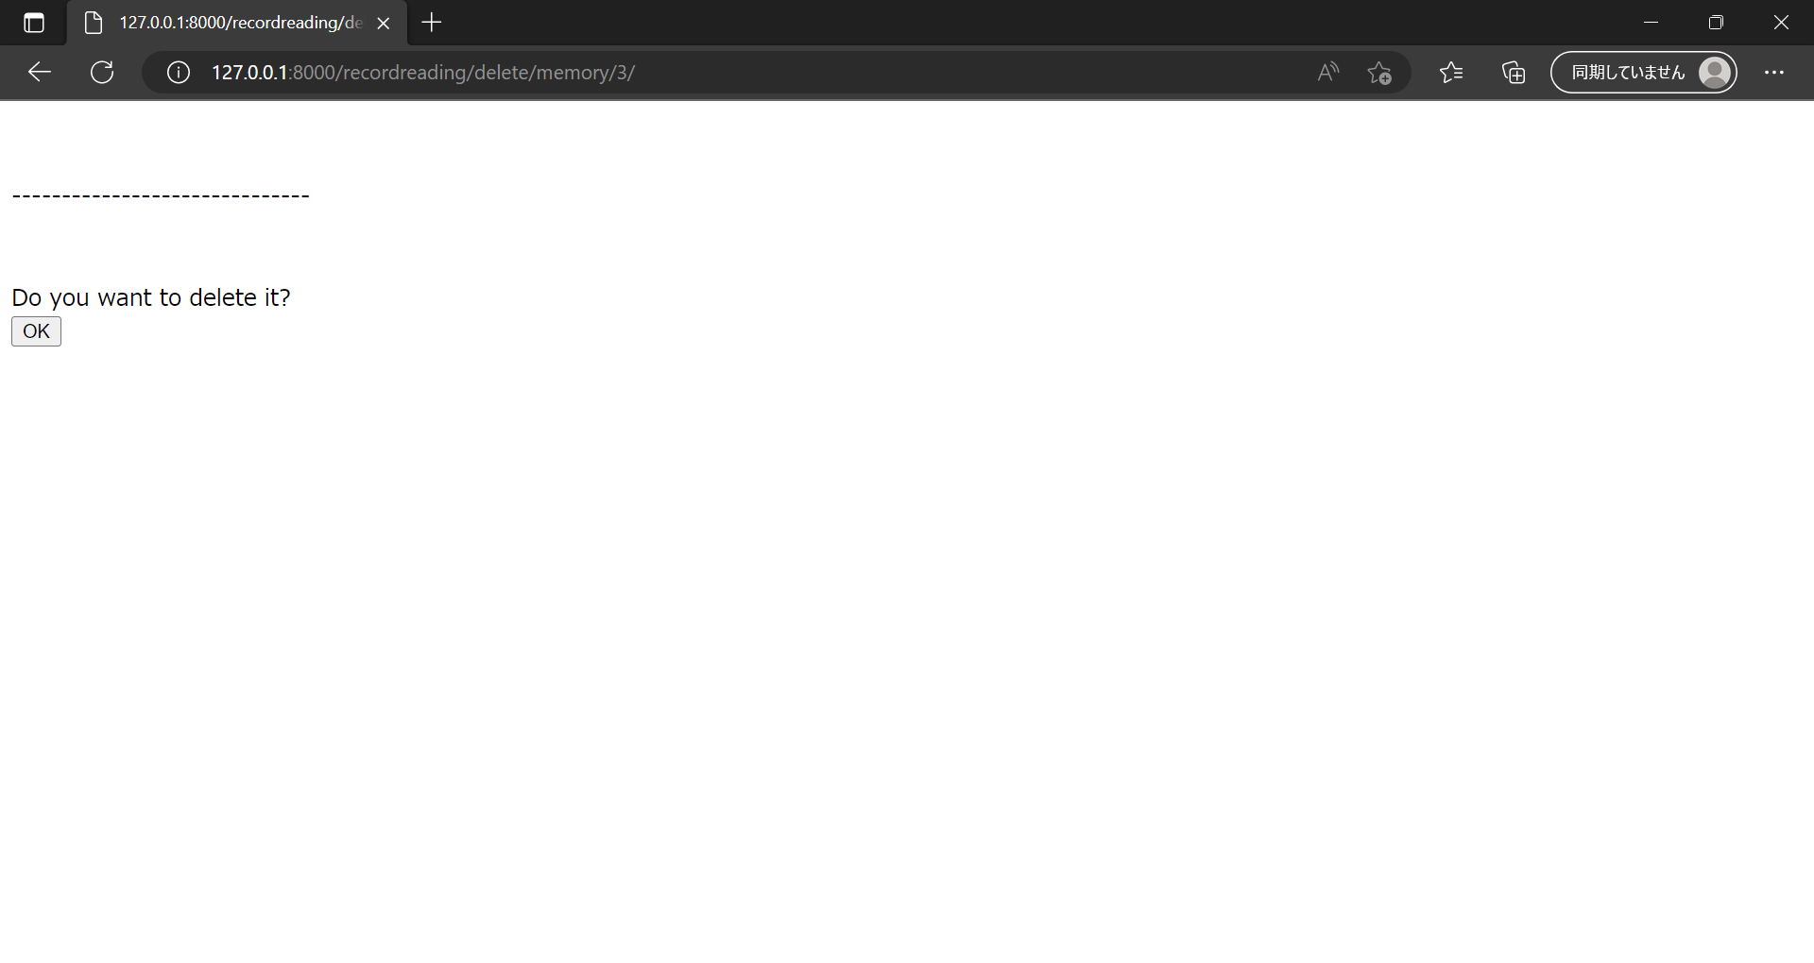

 | E | 削除ボタン押下時の確認画面で、削除対象の情報が正しく表示されない事象が発生

 |  | E-1. | memory_confirm_delete.html内で、Model名を指定していなかったことが原因であったため、
 |  |  | memory_confirm_delete.htmlを下記のように修正
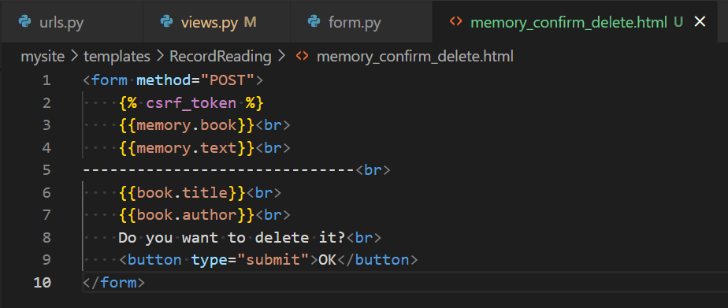

 |  | E-2. | 想定通り確認画面が表示され、OKボタン押下で詳細画面へ遷移することを確認

